dwumianowy
 |  |  | Rozkład dwumianowy- Bernoulliego
p | 0.5 | prawdopodobieństwo sukcesu
1-p | 0.5 | prawdopodobieństwo porażki
n | 10 | liczba doświadczeń
k | 0 | 1 | 2 | 3 | 4 | 5 | 6 | 7 | 8 | 9 | 10 | suma
pi |  |  |  |  |  |  |  |  |  |  |  | 0
F

0
1
2
3
4
5
6
7
8
9
10
0
1
2
3
4
5
6
7
8
9
10

p | 0.21
q | 0.79
n | 10
k | 0 | 1 | 2 | 3 | 4 | 5 | 6 | 7 | 8 | 9 | 10 | suma
pi |  |  |  |  |  |  |  |  |  |  |  | 0
F

0
1
2
3
4
5
6
7
8
9
10
0
1
2
3
4
5
6
7
8
9
10

Milgram
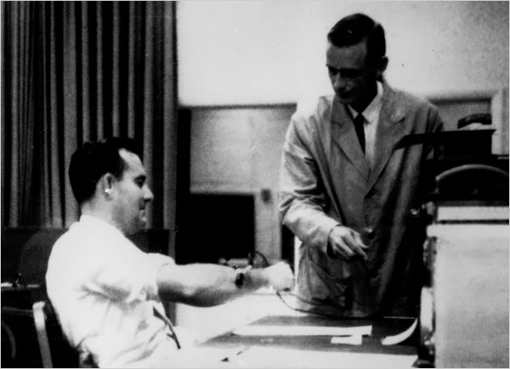
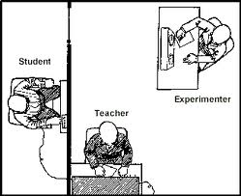
Zadania 1.
Eksperyment Milgrama
"Czy wystarczy dostać rozkaz, by porazić prądem obcego człowieka?
Czy jesteśmy skłonni zabić na rozkaz? Jak daleko można się posunąć w posłuszeństwie wobec rozkazu?"
Posługując się serią kontrolowanych eksperymentów laboratoryjnych Milgram przebadał 1000 przypadkowo
zebranych mieszkańców Connecticut oraz studentów Yale.
Zgłaszający się ludzie byli pewni, że biorą udział w badaniu nad pamięcią ludzką i przyswajaniem materiału.
Badanych podzielono na "nauczycieli" i "uczniów". Nauczyciele mieli karać (poprzez porażenie prądem) uczniów za każdy
popełniony błąd w odtwarzaniu wyuczonego materiału. Przy kolejnych wstrząsach zwiększano siłę nacisku o stałą wielkość.
gdy "uczeń" znowu się pomyli - do czasu, aż nie popełni żadnego błędu.
Nauczyciele najpierw musieli sobie zaaplikować próbny wstrząs by poczuć, z jakim to bólem uczniowie będą mieli do czynienia
wiedzieli że siła wstrząsu nie doprowadzi do śmierci.
Ekperymentator pełnił rolę prawomocnego autorytetu.

 |  |  |  |  | Scenariusz do zad 1.
Prawdopodobieństwo, że badany ulegnie autorytetowi i wymierzy wstrząs wynosiło 0,65 |  |  |  |  | A | B | C | D
Każdą badaną osobę ("nauczyciela") uznajemy za pojedynczy ekperyment |  |  |  |  | Anna | Barbara | Czesław | Damian
Decyzja badanego może być uważana za sukces jeżeli wymierzy wstrząs i jako porażkę jeżeli odmowi |  |  |  | Reakcja badanego: | odmawia | wymierza | wymierza | wymierza
Jakie jest prawdpodobieństwo sukcesu? | Odp. |  |  | prawdopopodobieństwo zdarzenia:
Warością zmiennej losowej jest | Odp.
 |  |  |  |  | pozostałe scenariusze:
Wybieramy losowo cztery osoby, Jakie jest prawdopodobieństow, że:
 |  |  | ręcznie (scenariusze po prawej) |  | A | B | C | D
1. Dokładnie jedna z nich posłucha autorytetu |  | Odp. |  |  | Anna | Barbara | Czesław | Damian
 |  |  |  | Reakcja badanego:
 |  |  | funkcje excela | prawdopopodobieństwo zdarzenia:
2. Dokladnie 3 z nich posłuchają autorytetu: |  | Odp.
3. Co najmnniej 3 z nich posłuchają autorytetu |  | Odp. |  |  | A | B | C | D
4. Nikt z badanych nie posłucha autorytetu: |  | Odp. |  |  | Anna | Barbara | Czesław | Damian
5. Co najmniej trzy z nich nie posłuchają autorytetu: |  | Odp. |  | Reakcja badanego:
 |  |  |  | prawdopopodobieństwo zdarzenia:
 |  | sukces
 |  | porażka |  |  | A | B | C | D
 |  |  |  |  | Anna | Barbara | Czesław | Damian
 |  |  |  | Reakcja badanego:
 |  |  |  | prawdopopodobieństwo zdarzenia:

poisson
 |  | Rozkład Poissona
λ | 2.2 | Wartość oczekiwana
k | 0 | 1 | 2 | 3 | 4 | 5 | 6 | 7 | 8 | 9 | 10 | suma
pi |  |  |  |  |  |  |  |  |  |  |  | 0
F
0
1
2
3
4
5
6
7
8
9
10
0
1
2
3
4
5
6
7
8
9
10

aspiryna
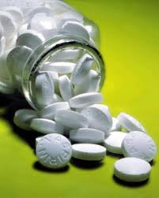
1,5% opakowań lekarstw jest nieszczelna. Oblicz prawdopodobieństwo, że w partii 150 opakowań z hurtowni znajdą się: a) dokładnie 2 nieszczelne opakowania; b) co najmniej 3; c) więcej niż 5; d)wszystkie opakaowania będą szczelne?

λ
k
P(k)

a | 2 nieszczelne opakowania
b | co najmniej 3 nieszczelne opakowania
c | więcej niż 5 nieszczelnych opakowań
d | wszystkie opakowania szczelne

normalny
m | 0
s | 1
x | -3 | -2.75 | -2.5 | -2.25 | -2 | -1.75 | -1.5 | -1.25 | -1 | -0.75 | -0.5 | -0.25 | 0 | 0.25 | 0.5 | 0.75 | 1 | 1.25 | 1.5 | 1.75 | 2 | 2.25 | 2.5 | 2.75 | 3
f
F

-3
-2.75
-2.5
-2.25
-2
-1.75
-1.5
-1.25
-1
-0.75
-0.5
-0.25
0
0.25
0.5
0.75
1
1.25
1.5
1.75
2
2.25
2.5
2.75
3
 |  |  |  |  |  |  |  |  |  |  |  |  |  | Oznaczenia:
 |  |  |  |  |  |  |  |  |  |  |  |  |  | U (lub Z) | wartość standaryzowana
 |  |  |  |  |  |  |  |  |  |  |  |  |  | µ | wartość oczekiwana (średnia)_
 |  |  |  |  |  |  |  |  |  |  |  |  |  | σ | odchylenie standardowe
 |  |  |  |  |  |  |  |  |  |  |  |  |  | F(x) | dystrybuanta
 |  |  |  |  |  |  |  |  |  |  |  |  |  | f(x) | funkcja gęstości

 |  |  |  |  |  |  |  |  |  |  |  |  |  | funkcje excela: |  |  |  |  | Dodatek analiza danych:
 |  |  |  |  |  |  |  |  |  |  |  |  |  | ROZKŁAD.NORMALNY |  |  |  |  | Generowanie liczb pseudolosowych
 |  |  |  |  |  |  |  |  |  |  |  |  |  | ROZKŁAD.NORMALNY.ODW
 |  |  |  |  |  |  |  |  |  |  |  |  |  | ROZKŁAD.NORMALNY.S
-3
-2.75
-2.5
-2.25
-2
-1.75
-1.5
-1.25
-1
-0.75
-0.5
-0.25
0
0.25
0.5
0.75
1
1.25
1.5
1.75
2
2.25
2.5
2.75
3
 |  |  |  |  |  |  |  |  |  |  |  |  |  | ROZKŁAD.NORMALNY.S.ODW
 |  |  |  |  |  |  |  |  |  |  |  |  |  | NORMALIZUJ

 |  |  |  |  |  |  |  |  |  |  |  |  |  | Ćwiczenia do funkcji

 |  |  |  |  |  |  |  |  |  |  |  |  |  | X~N(7;2)

 |  |  |  |  |  |  |  |  |  |  |  |  |  | funkcja | ROZKŁAD.NORMALNY
 |  |  |  |  |  |  |  |  |  |  |  |  |  | 1. P(X<6)=
 |  |  |  |  |  |  |  |  |  |  |  |  |  | 2. P(X>7,5)=
 |  |  |  |  |  |  |  |  |  |  |  |  |  | 3. P(6<X<7,5)=

 |  |  |  |  |  |  |  |  |  |  |  |  |  | funkcja | ROZKŁAD.NORMALNY.ODW
m | 3 |  |  |  |  |  |  |  |  |  |  |  |  | 4. F(X)=0,15 |  | X=
s | 1
x | 2 | 3 | 4 | 5 | 6 | 7 | 8 | 9 | 10 | 11 | 12 |  |  | funkcja | NORMALIZUJ |  |  |  |  |  |  |  | X=6 | X=7,5
f | 0.2420 | 0.3989 | 0.2420 | 0.0540 | 0.0044 | 0.0001 | 0.0000 | 0.0000 | 0.0000 | 0.0000 | 0.0000 |  |  | 5. Wyznacz wartość zestandaryzowanej zmiennej U dla X=6 oraz dla X=7,5
F | 0.1587 | 0.5000 | 0.8413 | 0.9772 | 0.9987 | 1.0000 | 1.0000 | 1.0000 | 1.0000 | 1.0000 | 1.0000
 |  |  |  |  |  |  |  |  |  |  |  |  |  | funkcja | ROZKŁAD.NORMALNY.S
 |  |  |  |  |  |  |  |  |  |  |  |  |  | 6. P(X<6)= |  |  |  | spr z pkt 1
 |  |  |  |  |  |  |  |  |  |  |  |  |  | 7. P(X>7,5)=

 |  |  |  |  |  |  |  |  |  |  |  |  |  | funkcja | ROZKŁAD.NORMALNY.S.ODW
 |  |  |  |  |  |  |  |  |  |  |  |  |  | 8. Wyznacz:
 |  |  |  |  |  |  |  |  |  |  |  |  |  | a) | F(U)=0,95 |  | U=
 |  |  |  |  |  |  |  |  |  |  |  |  |  | b) | F(U)=0,99 |  | U=
 |  |  |  |  |  |  |  |  |  |  |  |  |  | c) | F(U)=0,975 |  | U=
 |  |  |  |  |  |  |  |  |  |  |  |  |  | d) | F(U)=0,995 |  | U=

 |  |  |  |  |  |  |  |  |  |  |  |  |  | Generowanie liczb pseudolosowych
 |  |  |  |  |  |  |  |  |  |  |  |  |  | 9. Wygeneruj 30 wartości dla zminnej losowej X~N(7;2)

Streptococcus
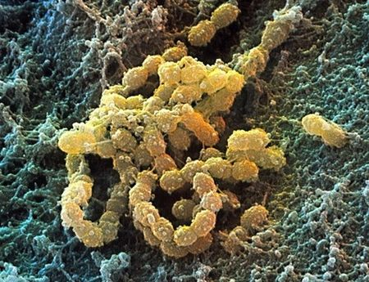 Paciorkowiec Streptococcus mutans występuje w jamie ustnej człowieka. Jego obecność wywołuje powstanie tzw. płytki bakteryjnej. Jest w stanie wiązać się z powierzchnią szkliwa i tworzyć sieci polisacharydów, do których mogą przyczepiać się bakterie beztlenowe powodując próchnicę zębów. Mikrobiolodzy z UCLA School of Dentistry ogłosili, że opracowali płukankę do ust zawierającą STAMP (ang. Specifically Targeted Anti-Microbial Peptides), substancję która eliminuje niepożądane bakterie przy zachowaniu bakterii saprofitycznych. Użycie substancji STAMP jest jednak uzasadnione tylko u osób, u których stwierdza się występowanie paciorkowca w ilości przekraczającej 3tys/ząb. Stwierdzane ilości paciorkowca mają rozkład normalny o średniej 2tys/ząb i wariancji 360tys2/ząb. a) Ile procent ludzi będzie mogło wypróbować działanie STAMP? b) Czy ludzi, którzy mają mniej niż 500 bakterii/ząb jest mniej niż osób, u których stwierdza się powyżej 3,5tys bakterii na jednym zębie? c) Czy osoby, u których stwierdzono poniżej 200 bakterii Streptococcus mutans na zębie są z jakiś względów wyjątkowe?

średnia
odchylenie standardowe

% osób kwalifikujacych się do użycia STAMP

% osób ze stwierdzoną liczbą bakterii mniejszą od 500

% osób ze stwierdzoną liczbą bakterii większą od 3,5tys

Novelty-seeking
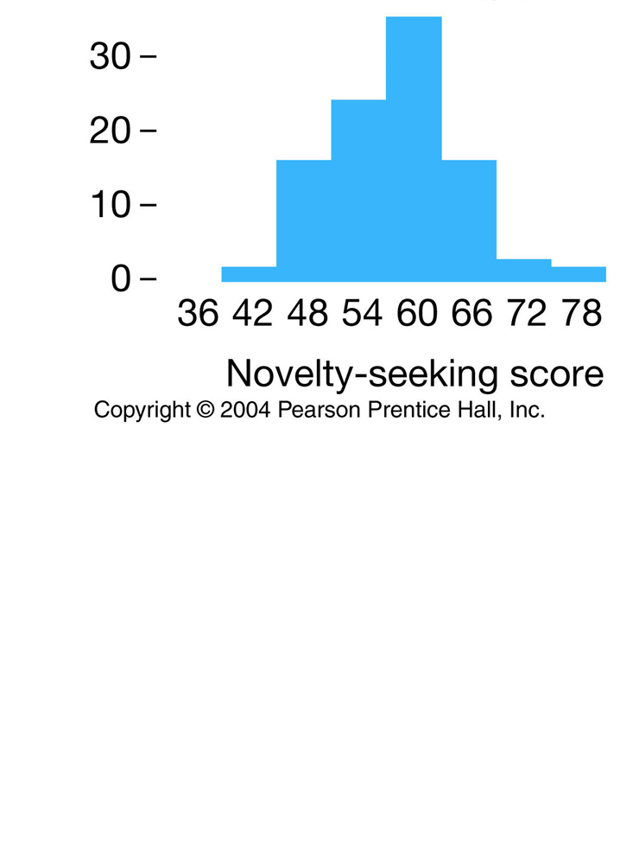
prawdopodobieństwo uzyskania więcej niż 72 punktów

liczba punktów kwalifikujących do najmniej aktywnych

% populacji przeciętnie poszukującej wrażeń

Pęd do poszukiwania nowych wrażeń jest cechą mierzalną w skali wyznaczonej przez psychologów i podlega rozkładowi Normalnemu o parametrach (60; 7). a) Jakie jest prawdopodobieństwo, że ktoś, kto siedzi obok Ciebie jest osobą, która wg psychologów maniakalnie poszukuje nowych doznań i w utworzonej skali uzyskłaby więcej niż 72 punkty? b) Ile punktów w tej skali należało by uzyskać aby znaleźć się wśród 15% osób najbardziej "nieposzukujących"? c) Jaki procent populacji stanowią osoby przeciętnie szukające nowych wrażeń?

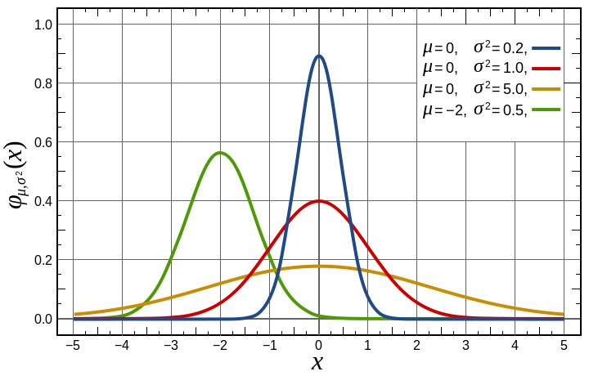

Błędy
Poniższe dane opisują masę ciała dorosłych myszy [g]
Czy wszystkie zapisane wartości są poprawne? Jeśli nie, to dlaczego?
m.c
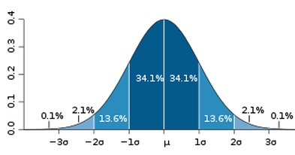
16.79
22.87
23.42
23.37
22.82
26.60
25.28
26.59
27.64
24.09
22.31
28.00
20.75
25.16
26.13
20.99
26.68
24.92
23.22
25.71
26.33
24.23
20.02
24.53
28.54
20.53
27.66
25.53
22.79
27.88
23.93
29.63
23.56
28.91
22.01
25.19
28.68
25.97
27.32
27.90
27.58
26.95
22.08
26.33
26.36
22.37
26.00
27.39
21.81
25.61
28.15
26.74
23.06
22.42
23.91
24.77
20.35
24.68
24.14
28.47
27.11
24.41
35.01
24.21
21.48
26.49
23.08
23.88
21.74
24.46
25.43
26.08
24.11
22.36
25.68
23.55
24.53
22.74
22.44
24.80
22.92
27.13
29.94
24.89
24.25
26.47
27.62
23.42
28.69
21.31
27.11
23.54
26.17
23.37
23.79
28.90
21.75
24.57
26.94
24.42
26.70
30.09
21.49
25.12
23.33
21.83
23.85
25.03
26.66
31.32
26.13
20.29
28.47
23.12
22.76
25.46
24.22
28.00
22.95
24.79
22.11
21.84
33.13
28.88
22.11
22.30
24.87
15.20
25.32
24.75
24.16
21.06
27.24
23.75
28.78
19.80
24.30
22.86
23.78
25.80
24.84
25.28
18.00
24.82
25.50
23.30
26.14
22.28
26.75
29.41
25.04
27.62
26.18
27.14
29.12
23.92
28.55
21.77
24.86
28.42
20.50
23.41
23.30
24.11
20.94
27.67
27.37
22.05
27.21
21.90
31.23
38.37
21.45
22.80
25.21
21.40
27.99
26.01
22.54
19.72
22.20
17.98
21.67
27.60
25.63
21.33

